界面&功能
界面相关 |  |  |  |  |  | 功能设计

3
4
 |  |  |  |  |  | 0.红点相关
 | 基础设置 |  |  |  |  | ▶ | 当有可装备的异兽装备时需显示红点
 |  |  |  |  |  | ▶ | 当有材料足够强化装备时，显示红点
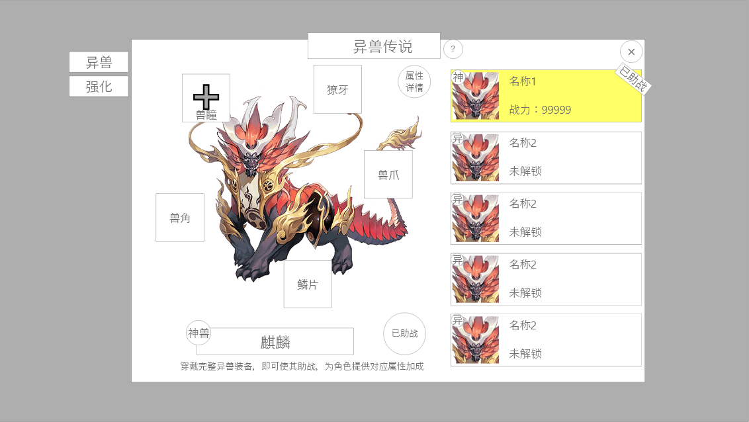
 |  | 1.背景及标题
 |  | ▶ | 固定标题名称：异兽传说 |  |  | 3.异兽详情
 |  | ▶ | 功能说明按钮需常驻显示 |  |  | ▶ | 异兽仅可使用和自己品质相同的异兽装备（即凡兽只能穿戴凡品装备，异兽只可穿戴异品）
 |  | 2.功能子页签 |  |  |  | ▶ | 必须完全穿戴五个部位，对应异兽才可以被激活
 |  | ▶ | 分为两个页签：异兽、强化 |  |  | ▶ | 已穿戴的装备不可被卸下只能替换穿戴
 |  | ▶ | 有选中和未选中两种状态 |  |  | ▶ | 激活异兽本身不附加属性，选择助战后才可将异兽加成赋予玩家
 |  | 3.异兽详情 |  |  |  | ▶ | 玩家可自由切换当前助战异兽
 |  | ▶ | 显示异兽样式：以图片为主显示
 |  | ▶ | 异兽装备：每个异兽有五个装备槽 |  |  | 4.异兽列表
 |  |  | ▶ | 槽位命名：兽瞳，獠牙，兽角，兽爪，鳞片 |  | ▶ | 固定为6只
 |  |  | ▶ | 当未装备时显示符合命名的底框 |  | ▶ | 排序顺序：解锁＞品质＞战力
 |  |  | ▶ | 当有可装备装备时底框上显示加号和红点 |  | ▶ | 若已助战，则需要显示助战标识
 |  |  | ▶ | 有加号时点击展开对应部位背包
 |  |  |  | 示意图： | 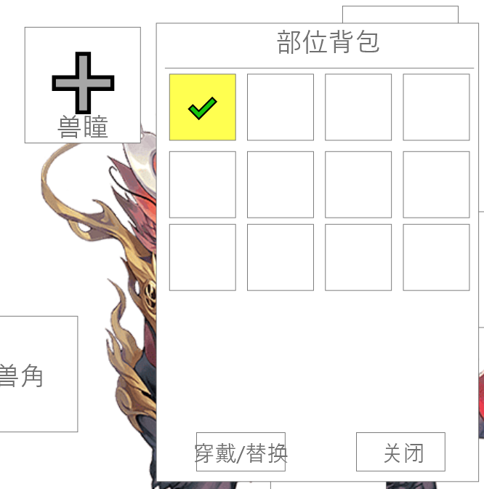
 |  | ▶ | 底部为异兽名称和品质
 |  |  | ▶ | 品质分为：凡兽，异兽，神兽
 |  | ▶ | 助战按钮：已激活的异兽点击后可生效属性参与助战
 |  | ▶ | 属性详情：显示当前神兽提供的加成
 |  |  |  | 示意图： | 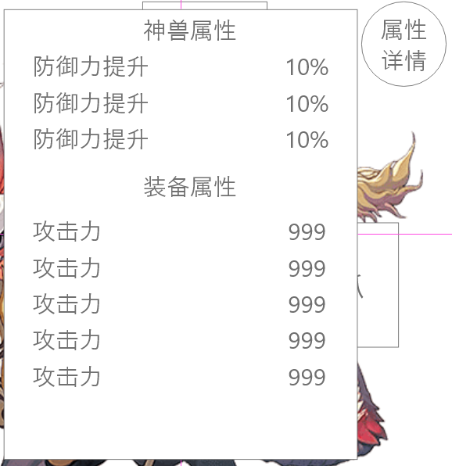
 |  | 4.异兽列表
 |  | ▶ | 显示异兽头像、品质角标、名称、战力、出战标识
 |  | ▶ | 异兽总数为6，每个品质各两个

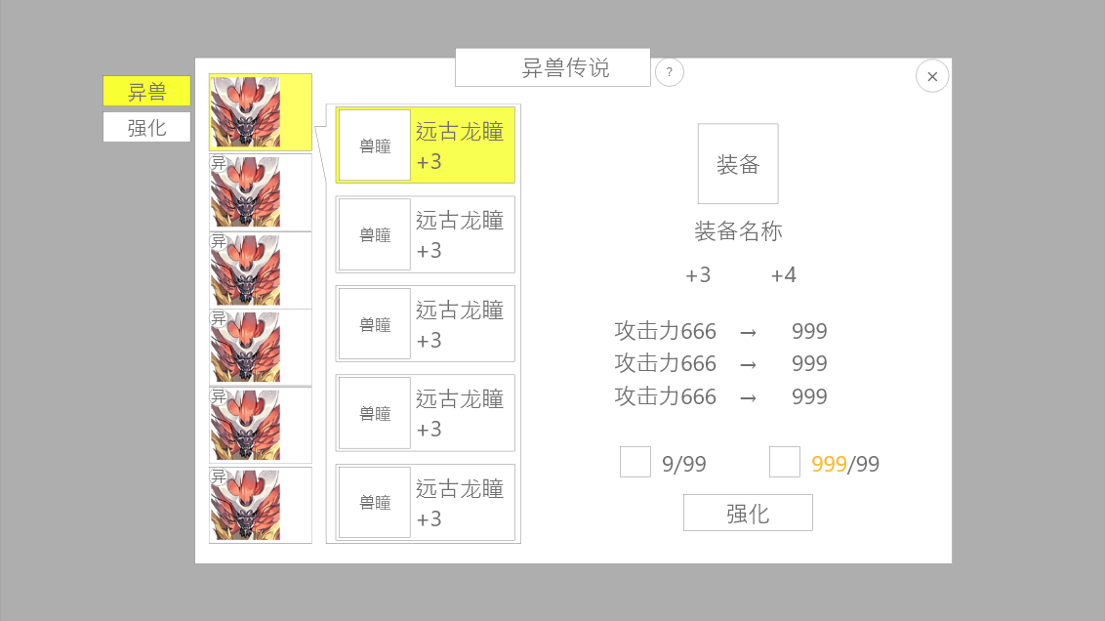
1
2
3
 | 异兽强化
 |  | 1.异兽列表 |  |  |  | 1.异兽列表
 |  | ▶ | 选择装备所属的异兽，切换异兽会使装备切换 |  |  | ▶ | 数量与异兽总数保持一致
 |  | ▶ | 未激活的异兽无法强化 |  |  | ▶ | 未激活的异兽不可呗点击
 |  | ▶ | 异兽有三种状态：选中，激活，未激活 |  |  | ▶ | 若无一只异兽被激活，则强化页签无法被点击
 |  | ▶ | 点击未激活的异兽将会弹出提示，该异兽未激活。
 |  | 2.装备列表 |  |  |  | 2.装备列表
 |  | ▶ | 显示内容：道具图标、装备名称、强化次数 |  |  | ▶ | 默认选中首位装备
 |  | ▶ | 装备有选中状态 |  |  | ▶ | 点击不同装备会影响右侧详情显示信息
 |  | 3.强化详情 |  |  |  | ▶ | 装备强化上限为10
 |  | ▶ | 显示选中的装备名称、图标、当前属性和下级属性 |  |  | ▶ | 强化跟着对应异兽部位走，切换装备将会保留强化等级
 |  | ▶ | 强化词条最多为4
 |  | ▶ | 消耗材料固定为2，一个材料一个货币
 |  | ▶ | 当数量不足时，如图显示为橙色
 |  | ▶ | 当已达上限时，隐藏下一级属性和强化消耗
 |  |  | 显示为已满级

功能美需
UI需求

 | 序号 | 类型 | 对应界面 | 内容 | 功能需求 | 策划建议 | 参考图
 | 1 | UI | 异兽界面
 | 2 | UI | 强化界面 |  |  |  | 
 | 3 | UI
 | 4 | UI
 | 5 | UI
 | 6 | UI
 | 7 | UI
 | 8 | UI
 | 9 | UI
 | 10 | UI
 | 11 | UI
 | 12 | UI
 | 13 | UI
 | 14 | UI
 | 15 | UI
 | 16 | UI
 | 17 | UI
 | 18 | UI
 | 19 | UI

背景图需求

 | 序号 | 类型 | 对应界面 | 内容 | 功能需求 | 策划建议 | 参考图
 | 1 | 2D原画 | 凡品神兽 | 天狗 |  |  | 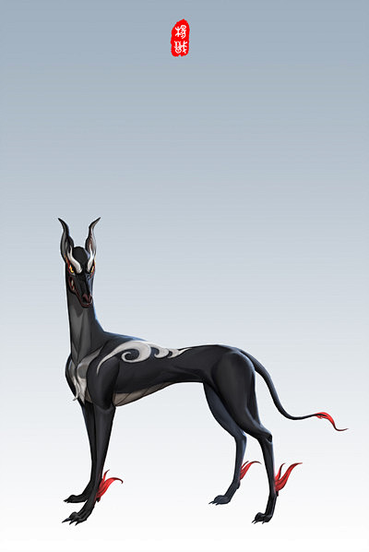
 | 2 | 2D原画 | 凡品神兽 | 夔牛 |  |  | 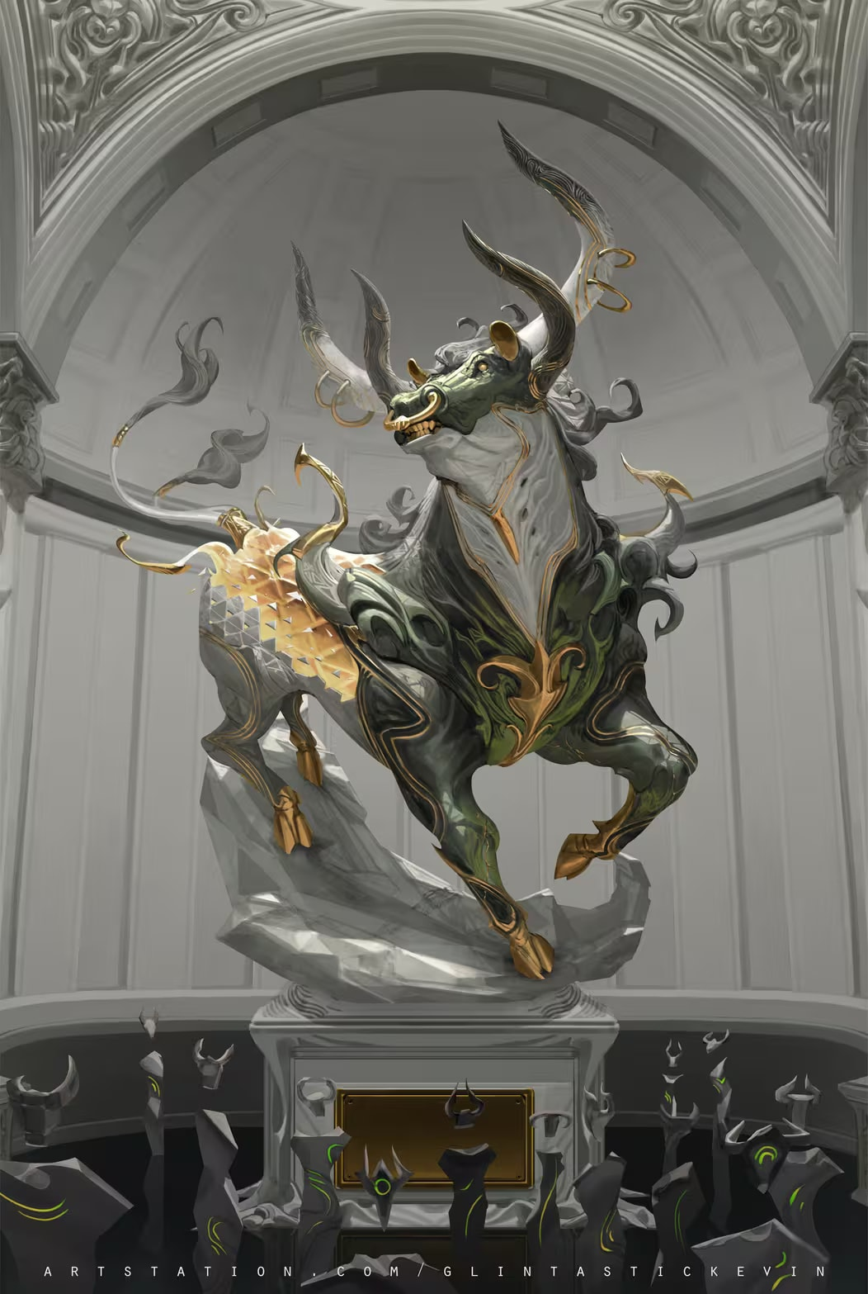
 | 3 | 2D原画 | 异兽 | 九尾狐 |  |  | 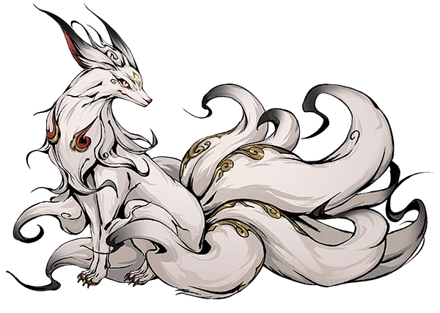
 | 4 | 2D原画 | 异兽 | 饕餮 |  |  | 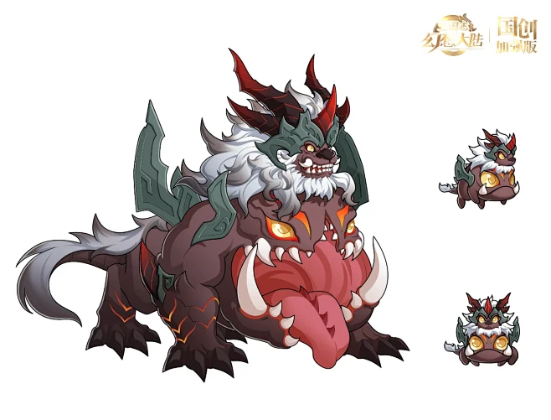
 | 5 | 2D原画 | 神兽 | 凤凰 |  |  | 
 | 6 | 2D原画 | 神兽 | 青龙 |  |  | 

道具图标需求

 | 1 | ICON | 凡品装备强化道具 | 精粹 |  | 源于自然与人间，贴近生活但珍稀 | 
 | 2 | ICON | 异品装备强化道具 | 异兽骨玉 |  | 源于异象与精怪，带有诡谲灵异的特性 | 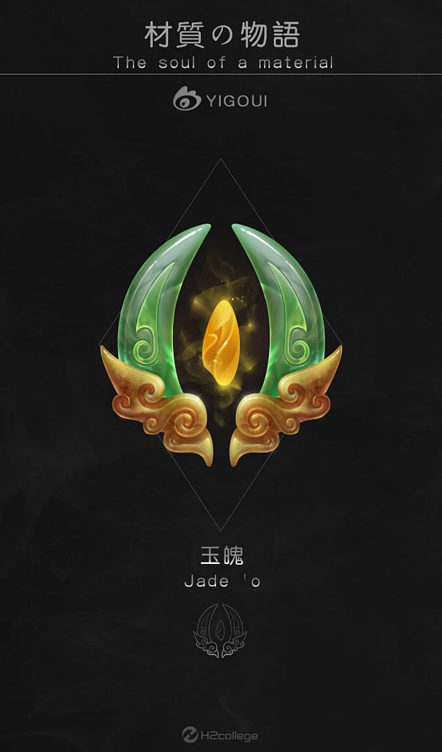
 | 3 | ICON | 神品装备强化道具 | 混沌元炁 |  | 源于天地本源，蕴含法则之力 | 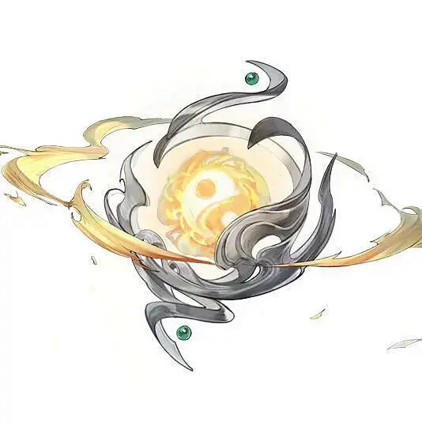
 | 3 | ICON | 神品装备道具 | 需要至少两套，符合神兽的部分元素的图标 |  | 每个两套，共计6套。三十个道具图标 | 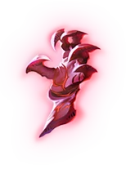 | 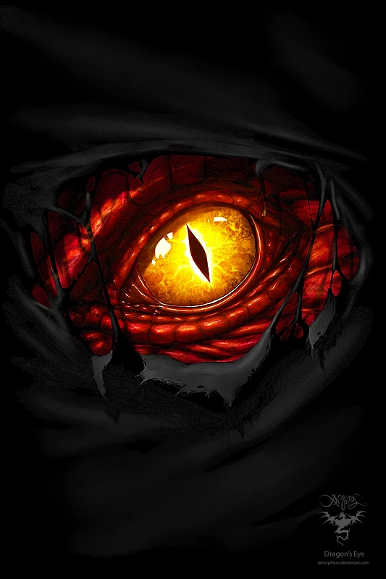 |  | 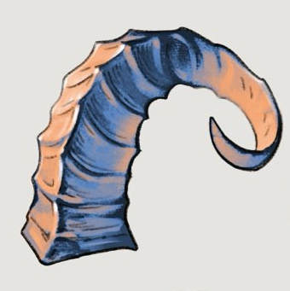 | 
 | 3 | ICON | 异品装备道具 | 需要至少两套，符合神兽的部分元素的图标
 | 3 | ICON | 凡品装备道具 | 需要至少两套，符合神兽的部分元素的图标

动效需求

 | 序号 | 类型 | 内容 | 描述 | 功能需求 | 策划建议 | 参考图

其他 （ICON，模型，表情等）

 | 序号 | 类型 | 对应界面 | 内容 | 功能需求 | 策划建议 | 参考图
 | 1 | ICON | 主界面 | 主界面代表设置功能的入口图标 | 主界面代表设置功能的入口图标 |  | 

